Лист1
Артикул | Наименование | Изображение продукции | Краткое описание | Рекомедуемая розничная цена | Опт 1 (от 30000) | Опт 2 (от 50000) | Опт 3 (от 80000) | Опт 4 (от 100000) | Опт 5 (от 200000)
ПУ.001 | Коляска резная | 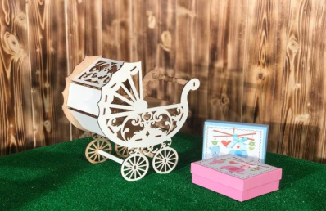 | Коляска резная размер коляски 290*270*80 мм, материал ЛХДФ 3,2 мм | 360.00 ₽ | 180.00 ₽ | 171.00 ₽ | 166.00 ₽ | 162.00 ₽ | 144.00 ₽
ПУ.002 | Ящик с ручками | 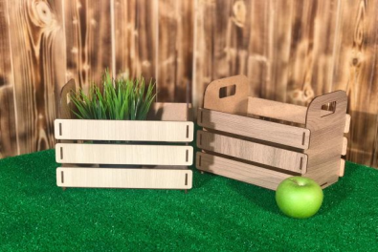 | Ящик с ручками размер: S 200x170x110 M 240х230х150 мм, материал ЛХДФ 3,2 мм | S - 220 р М - 240 р | S - 110 р М - 120 р | S - 105 р М - 114 р | S - 101 р М - 110 р | S - 99 р М - 108 р | S - 88 р М - 96 р
ПУ.003 | Ящик трудовика | 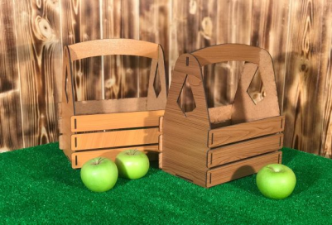 | Ящик трудовика размер 300х240х150 мм, материал ЛХДФ 3,2 мм | 320.00 ₽ | 160.00 ₽ | 152.00 ₽ | 147.00 ₽ | 144.00 ₽ | 128.00 ₽
ПУ.004 | Ящик трудовика с принтом | 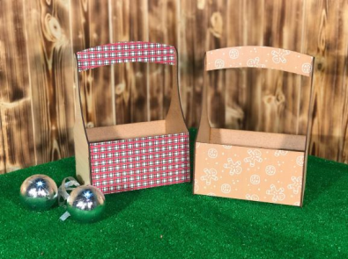 | Ящик трудовика размер: S 210х110х160 мм, М 280х150х210 мм; материал ЛХДФ 3,2 мм | S - 300 р М - 340 р | S - 150 р М - 170 р | S - 143 р М - 162 р | S - 138 р М - 156 р | S - 135 р М - 153 р | S - 120р М - 136 р
ПУ.005 | Забор | 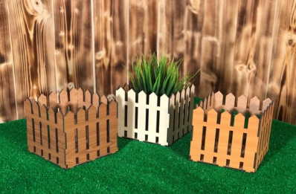 | Забор Размер 130х130х130 мм Материал ЛХДФ 3,2 мм | 180.00 ₽ | 90.00 ₽ | 86.00 ₽ | 83.00 ₽ | 81.00 ₽ | 72.00 ₽
ПУ.006 | Конверты | 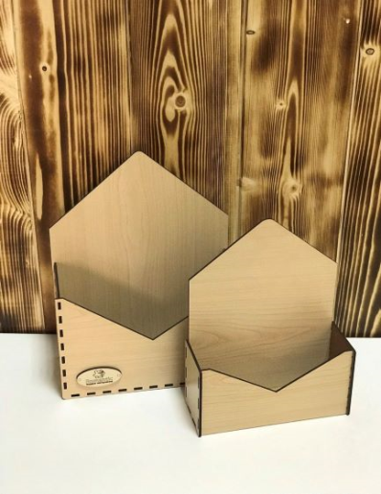 | Конверт размер: S 250х190х80 мм, М 260х210х90 мм, L 280х230х105 мм; материал ЛХДФ 3,2 мм | S - 180 р М - 200 р L - 220 р Комплект - 540р | S - 90 р М - 100 р L - 110 р Комплект - 270р | S - 86 р М - 95 р L - 105 р Комплект - 257р | S - 83 р М - 92 р L - 101 р Комплект - 248р | S - 81 р М - 90 р L - 99 р Комплект - 243р | S - 72 р М - 80 р L - 88 р Комплект - 216р
ПУ.007 | Подставка под ручки "Карандаш" |  | Подставка под ручки "Карандаш" размер: S 120х70х70 мм, М 100х100х200 мм; материал ЛХДФ 3,2 мм | S - 120 р М - 180 р | S - 60 р М - 90 р | S - 57 р М - 85 р | S - 55 р М - 83 р | S - 54 р М - 81 р | S - 48 р М - 72 р
ПУ.008 | Коробка-шкатулка с вырезом | 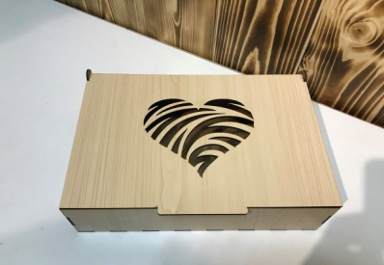 | Коробка-шкатулка с вырезом размер: S 190х150х70 мм, М 200х180х90 мм, L 290х190х90 мм; материал ЛХДФ 3,2 мм | S - 480 р М - 600 р L - 720 р Комплект - 1600р | S - 240 р М - 300 р L - 360 р Комплект - 800р | S - 228 р М - 285 р L - 342 р Комплект - 760р | S - 220 р М - 276 р L - 331 р Комплект - 736р | S - 216 р М - 270 р L - 324 р Комплект - 720р | S - 192 р М - 240 р L - 288 р Комплект - 640р
ПУ.010 | Круглые боксы "Таблетка" с прозрачной крышкой |  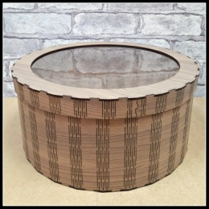 | Круглые боксы "Таблетка" размер: S: H = 140 мм D = 310 мм, М: H = 150 мм D = 330 мм, L: H = 160 мм D = 350 мм; материал ЛХДФ 3,2 мм | S - 780 р М - 900 р L - 1060 р Комплект - 1800р | S - 390 р М - 450 р L - 530 р Комплект - 900р | S - 370 р М - 427 р L - 503 р Комплект - 855р | S - 359 р М - 414 р L - 488р Комплект - 828р | S - 351 р М - 405 р L - 477 р Комплект - 810р | S - 312 р М - 360 р L - 424 р Комплект - 720р
ПУ.012 | Круглые боксы "XL" с глухой крышкой | 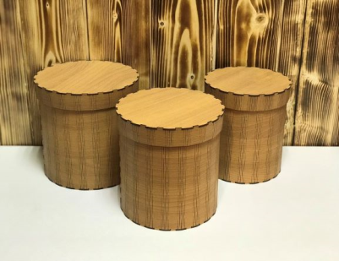 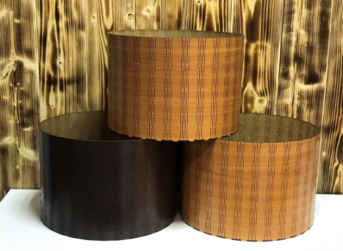 | Круглые боксы "XL" размер: S: H = 230 мм D = 310 мм, М: H = 240 мм D = 330 мм, L: H = 250 мм D = 350 мм; материал ЛХДФ 3,2 мм | S - 1080 р М - 1200 р L - 1320 р Комплект - 3400р | S - 540 р М - 600 р L - 660 р Комплект - 1700р | S - 513 р М - 570 р L - 627 р Комплект - 1615р | S - 497 р М - 552 р L - 607р Комплект - 1564р | S - 486 р М - 540 р L - 594 р Комплект - 1530р | S - 432 р М - 480 р L - 528 р Комплект - 1360р
ПУ.013 | Конверты с принтом | 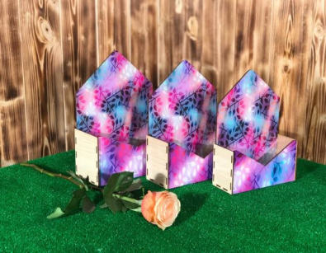 | Конверты с принтом размер: S 250х190х80 мм, М 260х210х90 мм, L 280х230х105 мм; материал ЛХДФ 3,2 мм | S - 280 р М - 300 р L - 320 р Комплект - 800р | S - 140 р М - 150 р L - 160 р Комплект - 400р | S - 133 р М - 143 р L - 152 р Комплект - 380р | S - 129 р М - 138 р L - 147 р Комплект - 368р | S - 126 р М - 135 р L - 144 р Комплект - 360р | S - 112 р М - 120 р L - 128 р Комплект - 320р
ПУ.014 | Кашпо "Зонтик" | 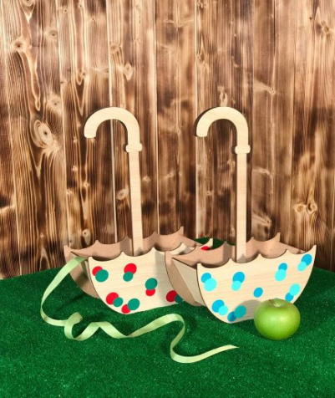 | Зонтик размер 250х130х110 мм, высота ручки 400 мм; материал ЛХДФ 3,2 мм | 240.00 ₽ | 120.00 ₽ | 114.00 ₽ | 110.00 ₽ | 108.00 ₽ | 96.00 ₽
ПУ.015 | Кашпо "Скворечник" | 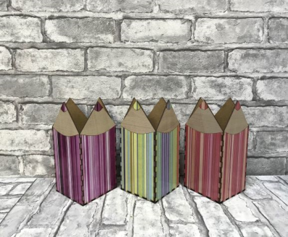 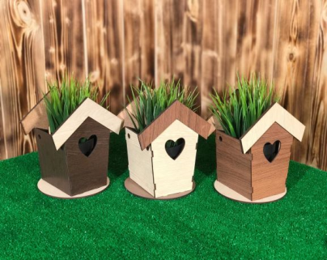 | Скворечник размер 190х170х110 мм, материал ЛХДФ 3,2 мм | 280.00 ₽ | 140.00 ₽ | 133.00 ₽ | 123.00 ₽ | 108.00 ₽ | 96.00 ₽
ПУ.016 | Кашпо "Сердце" | 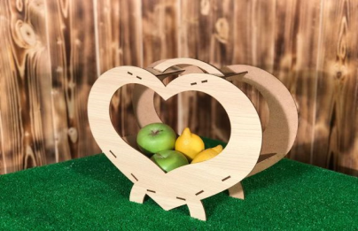 | Кашпо "Сердце" размер 350х280х120 мм, материал ЛХДФ 3,2 мм | 220.00 ₽ | 110.00 ₽ | 105.00 ₽ | 101.00 ₽ | 99.00 ₽ | 88.00 ₽
ПУ.017 | Кашпо "Сердечки" | 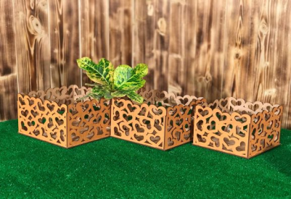 | Кашпо "Сердечки" размер: S 170х170х120 мм, М 190х190х120 мм, L 210х210х120 мм; материал ЛХДФ 3,2 мм | S - 300 р М - 320 р L - 360 р Комплект - 900р | S - 150 р М - 160 р L - 180 р Комплект - 450р | S - 143 р М - 152 р L - 171 р Комплект - 428р | S - 138 р М - 147 р L - 166 р Комплект - 414р | S - 135 р М - 144 р L - 162 р Комплект - 405р | S - 120 р М - 128 р L - 144 р Комплект - 360р
ПУ.018 | Коробка "Сердце" | 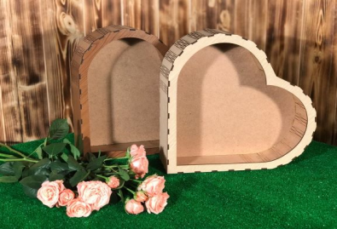 | Коробка "Сердце" размер: S 230х210х70 мм, М 290х260х80 мм, L 340х370х110 мм; материал ЛХДФ 3,2 мм | S - 300 р М - 420 р L - 600 р Комплект - 1200р | S - 150 р М - 210 р L - 300 р Комплект - 600р | S - 143 р М - 200 р L - 285 р Комплект - 570р | S - 138 р М - 193 р L - 276 р Комплект - 552р | S - 135 р М - 189 р L - 270 р Комплект - 540р | S - 120 р М - 168 р L - 240 р Комплект - 480р
ПУ.019 | Подарочная коробка с вырезом и принтом | 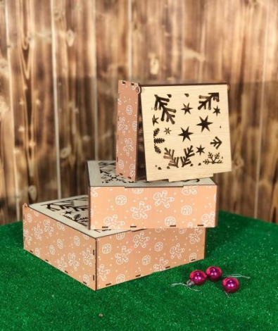 | Подарочная коробка с вырезом и принтом размер: S 190х180х75 мм, М 220х210х85 мм, L 250х250х105 мм; материал ЛХДФ 3,2 мм | S - 400 р М - 480 р L - 580 р Комплект - 1400р | S - 200 р М - 240 р L - 290 р Комплект - 700р | S - 190 р М - 228 р L - 276 р Комплект - 665р | S - 184 р М - 221 р L - 267 р Комплект - 644р | S - 180 р М - 216 р L - 261 р Комплект - 630р | S - 160 р М - 192 р L - 232 р Комплект - 560р
ПУ.021 | Ящик под овощи "Квадрат" | 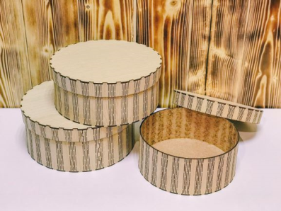 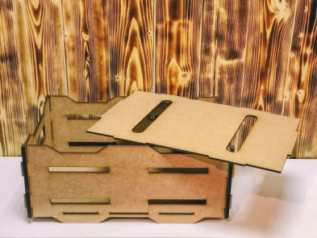 | Ящик под овощи "Квадрат" размер 350х350х310 мм, материал ДВП 5 мм | 700.00 ₽ | 350.00 ₽ | 333.00 ₽ | 322.00 ₽ | 315.00 ₽ | 280.00 ₽
ПУ.022 | Книга с топпером | 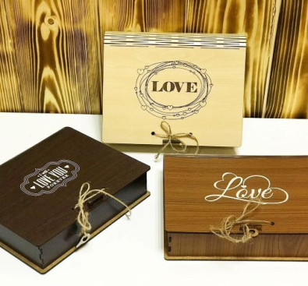 | Книга с топпером (топпер можно выбрать любой) размер 210х180х60 мм, материал ЛХДФ 3,2 мм | 300.00 ₽ | 150.00 ₽ | 143.00 ₽ | 138.00 ₽ | 135.00 ₽ | 120.00 ₽
ПУ.023 | Подарочный бокс под деньги | 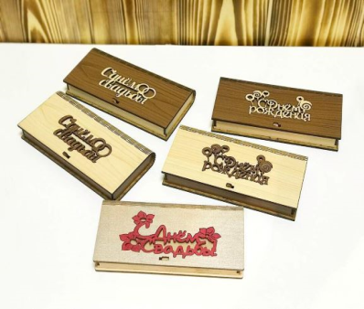 | Подарочный бокс под деньги (топпер можно выбрать любой) размер 170х85х25 мм, материал ЛХДФ 3,2 мм | 180.00 ₽ | 90.00 ₽ | 86.00 ₽ | 83.00 ₽ | 81.00 ₽ | 72.00 ₽
ПУ.024 | Сани | 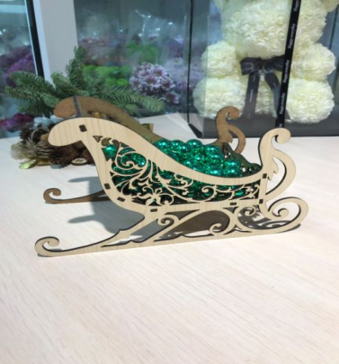 | Сани размер 230х140х110 мм, материал ЛХДФ 3,2 мм | 300.00 ₽ | 150.00 ₽ | 143.00 ₽ | 138.00 ₽ | 135.00 ₽ | 120.00 ₽
ПУ.025 | Подставка под бутылки "Виоланчель" |  | Подставка под бутылки "Виоланчель" размер 920х400х240 мм, материал фанера 6 мм сорт 2/2 | 3,600.00 ₽ | 1,800.00 ₽ | 1,710.00 ₽ | 1,656.00 ₽ | 1,620.00 ₽ | 1,440.00 ₽
ПУ.026 | Чайный домик | 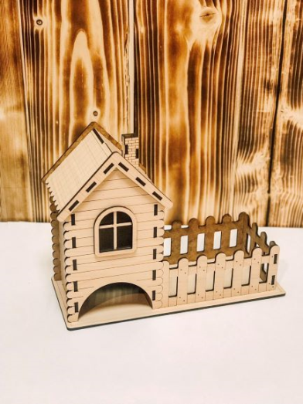 | Чайный домик размер 255х185х110 мм, материал ЛХДФ 3,2 мм | 320.00 ₽ | 160.00 ₽ | 152.00 ₽ | 147.00 ₽ | 144.00 ₽ | 128.00 ₽
ПУ.027 | Чайный двор | 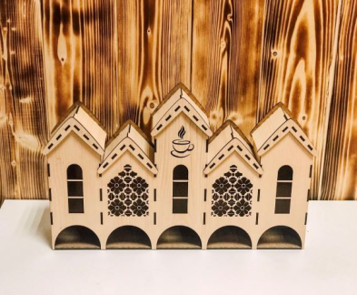 | Чайный двор размер 435х250х80 мм, материал ЛХДФ 3,2 мм | 440.00 ₽ | 220.00 ₽ | 209.00 ₽ | 202.00 ₽ | 198.00 ₽ | 176.00 ₽
ПУ.028 | Кашпо с накладкой | 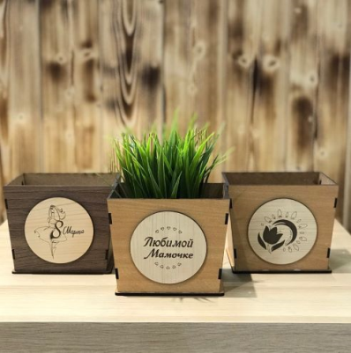 | Кашпо с накладкой размер 115х125х125 мм, материал ЛХДФ 3,2 мм | 180.00 ₽ | 90.00 ₽ | 85.00 ₽ | 83.00 ₽ | 81.00 ₽ | 72.00 ₽
ПУ.029 | Кашпо "Конус" с топпером | 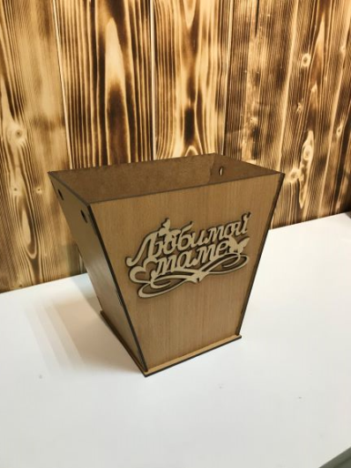 | Кашпо "Конус" с топпером размер 220х200х140 мм, материал ЛХДФ 3,2 мм | 280.00 ₽ | 140.00 ₽ | 133.00 ₽ | 129.00 ₽ | 126.00 ₽ | 112.00 ₽
ПУ.030 | Конверты с накладкой | 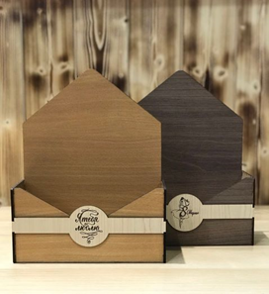 | Конверты с накладкой размер: S 250х190х80 мм, М 260х210х90 мм, L 280х230х105 мм; материал ЛХДФ 3,2 мм | S - 200 р М - 220 р L - 240 р Комплект - 600р | S - 100 р М - 110 р L - 120 р Комплект - 300р | S - 95 р М - 105 р L - 114 р Комплект - 285р | S - 92 р М - 101 р L - 110 р Комплект - 276р | S - 90 р М - 99 р L - 108 р Комплект - 270р | S - 80 р М - 88 р L - 96 р Комплект - 240р
ПУ.031 | Конверты с принтом и накладкой | 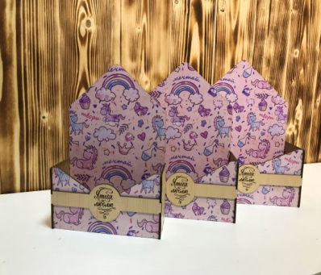 | Конверты с принтом и накладкой размер: S 250х190х80 мм, М 260х210х90 мм, L 280х230х105 мм; материал ЛХДФ 3,2 мм | S - 300 р М - 320 р L - 340 р Комплект - 660р | S - 150 р М - 160 р L - 170 р Комплект - 330р | S - 143 р М - 152 р L - 162 р Комплект - 314р | S - 138 р М - 147 р L - 156 р Комплект - 304р | S - 135 р М - 144 р L - 153 р Комплект - 297р | S - 120 р М - 128 р L - 136 р Комплект - 264р
ПУ.032 | Подарочная коробка под вино | 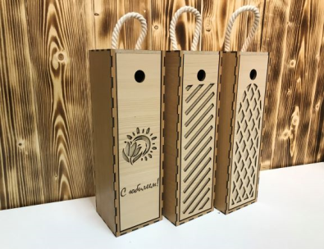 | Подарочная коробка под вино размер 350х110х110 мм, материал ЛХДФ 3,2 мм | 440.00 ₽ | 220.00 ₽ | 209.00 ₽ | 202.00 ₽ | 198.00 ₽ | 176.00 ₽
ПУ.033 | Грамоты, сертификаты | 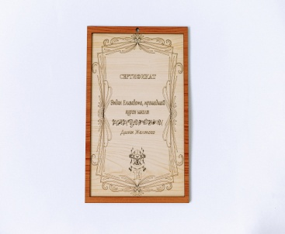 | Грамоты, сертификаты размер А4, материал ЛХДФ 3,2 мм | 800.00 ₽ | 400.00 ₽ | 380.00 ₽ | 368.00 ₽ | 360.00 ₽ | 320.00 ₽
ПУ.034 | Подставка под бутылку "АН-2" | 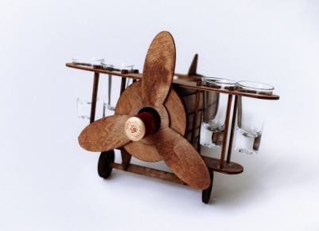 | Подставка под бутылку "АН-2" размер 335х230х230 мм, материал фанера 4 мм сорт 2/2 | 1,600.00 ₽ | 800.00 ₽ | 760.00 ₽ | 736.00 ₽ | 720.00 ₽ | 640.00 ₽

